Vias ene-jul 2018
Exportaciones Peruanas por vías de transporte (ene-jul 2018)
 | US$ FOB |  |  | PESO NETO - kg
 | 2017 | 2018 | Part. % 2018 | 2017 | 2018
TOTAL | 23,705,039,285 | 27,997,066,728 | 100% | 27,482,580,130 | 28,713,910,898
MARÍTIMA | 17,769,385,605 | 21,550,421,702 | 77% | 25,424,986,611 | 26,765,489,207
AÉREA | 4,979,845,283 | 5,377,326,689 | 19% | 514,353,776 | 457,804,291
CARRETERA | 628,463,096 | 732,351,494 | 3% | 791,112,568 | 865,069,343
TUBERÍAS | 307,119,805 | 329,063,703 | 1% | 711,272,470 | 618,503,709
FLUVIAL | 8,762,557 | 3,753,193 | 0% | 35,559,242 | 5,405,509
POSTAL | 8,421,380 | 2,550,370 | 0% | 4,082,641 | 999,750
OTROS | 1,182,042 | 1,303,152 | 0% | 778,128 | 354,154
LACUSTRE | 1,811,168 | 220,804 | 0% | 413,302 | 258,764
COURIER (ADUANA AEREA) | 4,459 | 75,621 | 0% | 52 | 26,171
FERROVIARIA | 43,890 |  | 0% | 21,340

Exportaciones Peruanas por vías de transporte (ene-jul 2018)
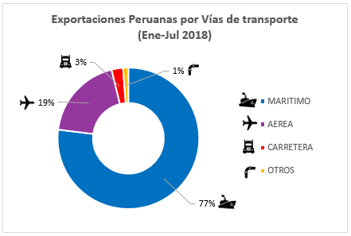
 | Part. % 2018
MARÍTIMA | 77%
AÉREA | 19%
CARRETERA | 3%
OTROS | 1%

